製品単位の引当可否設定
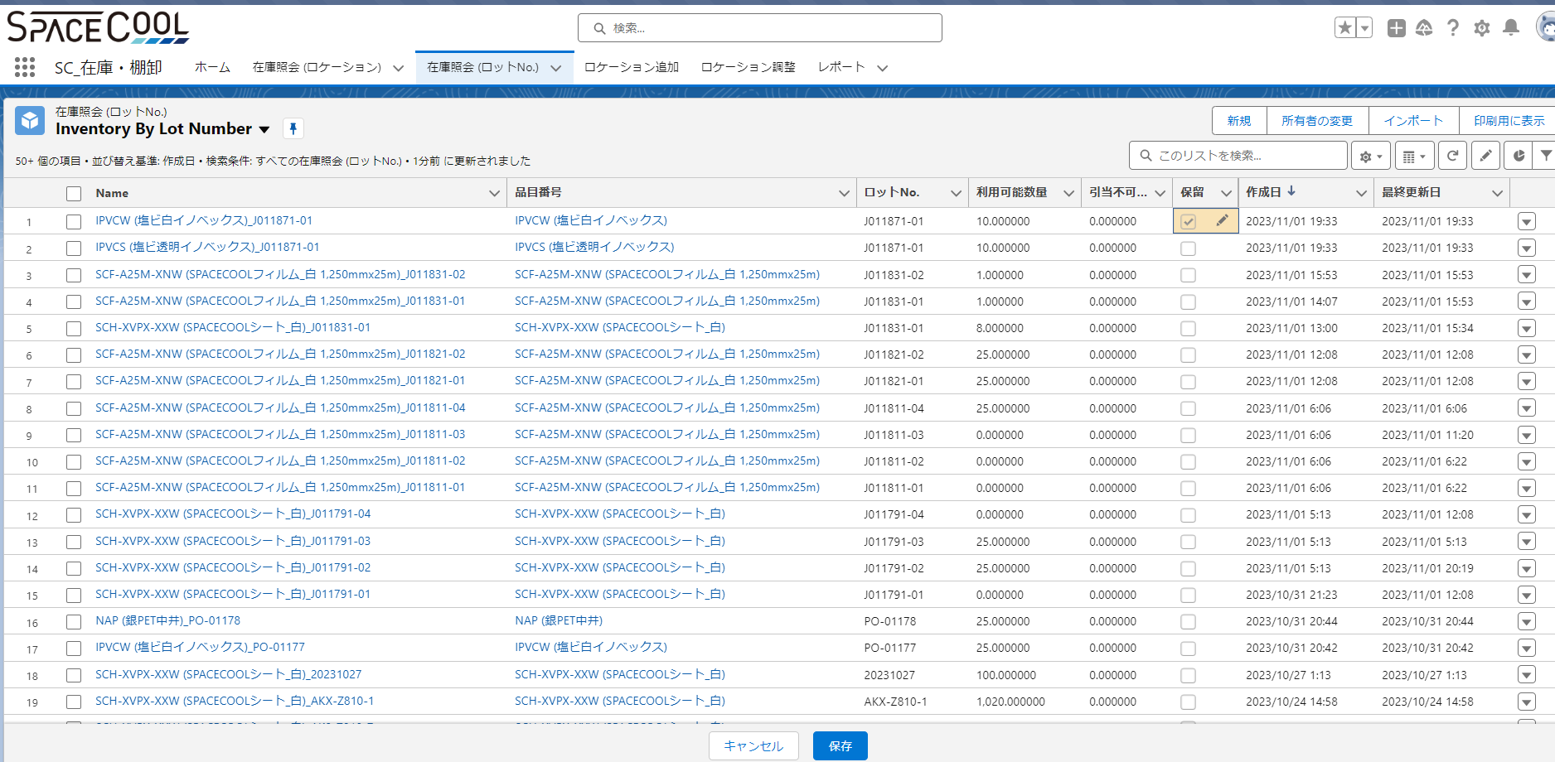
アプリ名：SC_在庫・棚卸
画面名：在庫照会 (ロットNo.)
方法１：各在庫ロットを開いて設定します（引当不可を設定したいロットNo.を検索ボックスに入力できます）
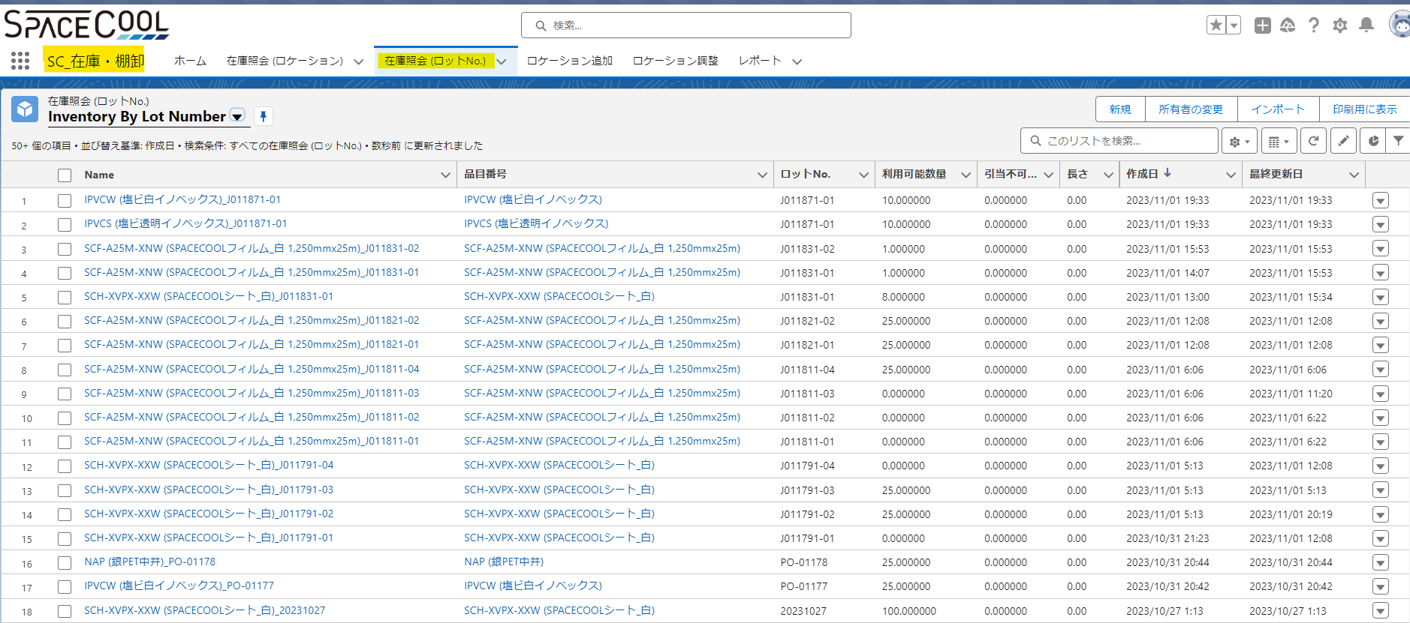

保留区分をチェックすれば在庫照会(ロットNo.)が引当不可になります
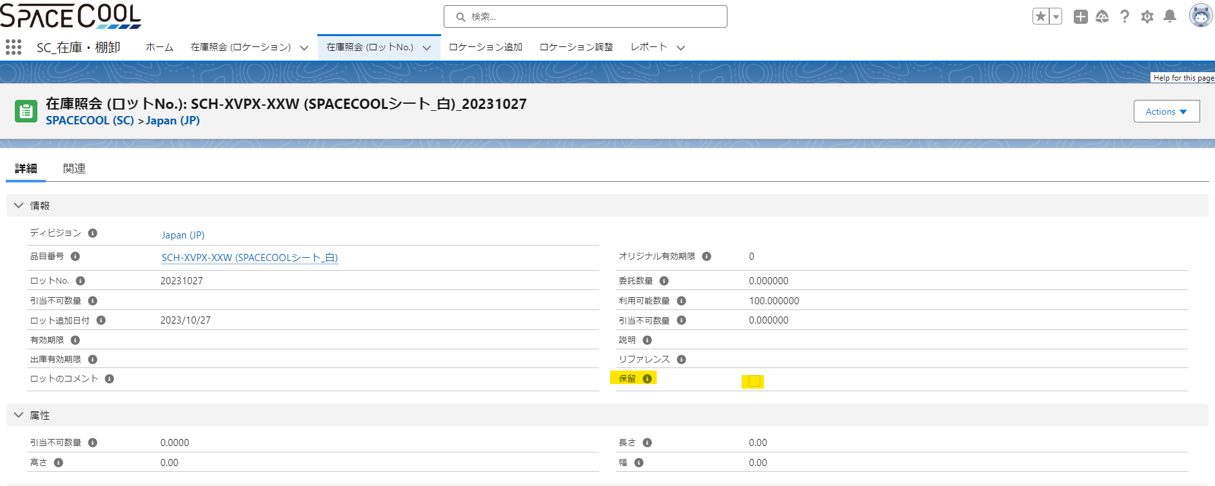

方法２：
 | リストビュー画面に直接で保留区分を変更します
 | 保存ボタンを押します

ロケーション追加
アプリ名：SC_在庫・棚卸
画面名：ロケーション追加
サイト：サイト番号を入力します
品番検索：ロケーション追加したい品番を入力してドロップダウンリストに品目を選択します
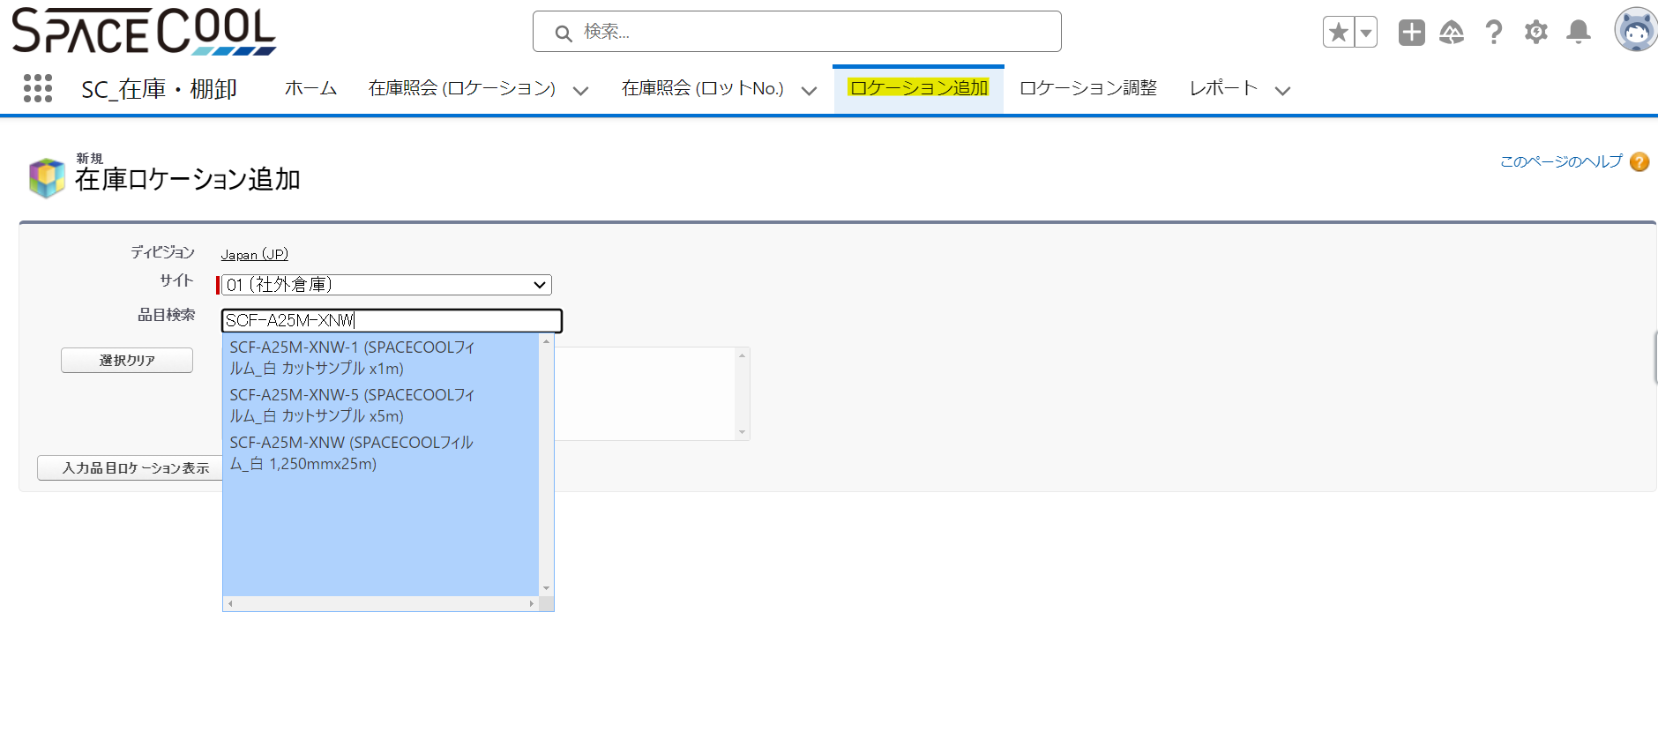

「入力品目ロケーション表示」ボタンをクリックして以下の画面が表示されます
以下の必須な情報を入力しますします
 | ロケーションIDを入力します
 | ロケーションNoが「０」で入力します
 | 数量を入力します
 | ロットNo.を入力します

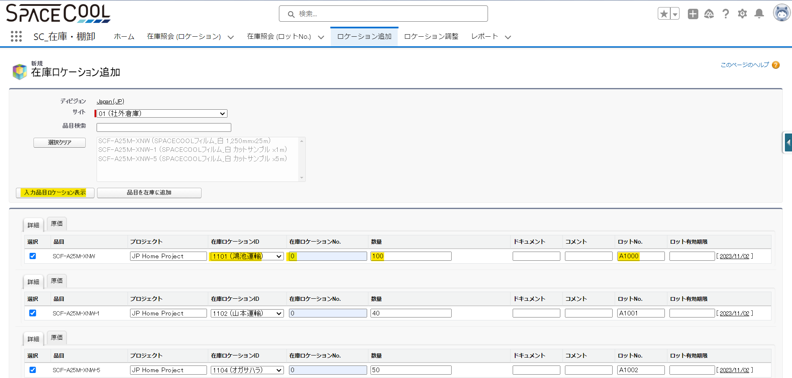

「品目を在庫に追加」ボタンをクリックして実施します

ロケーション調整
アプリ名：SC_在庫・棚卸
画面名：ロケーション追加
サイト：サイト番号を入力します
在庫ロケーションIDを入力します
在庫ロケーションNoを「０」で入力します
品番検索：ロケーション調整したい品番を入力してドロップダウンリストに品目を選択します
指定ロットNo.があればロットNo.を入力します

 | 間違った条件で入力すれば「在庫ロケーション表示」ボタンを押しとAlertが表示されます
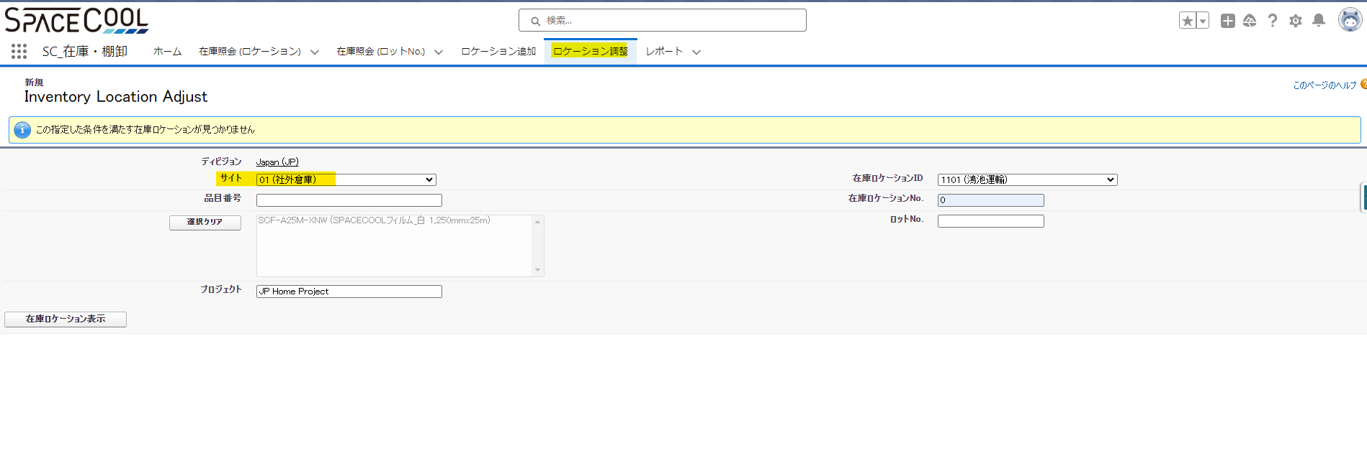

 | 合っている条件で入力すれば「在庫ロケーション表示」ボタンを押しと以下の画面が表示されます
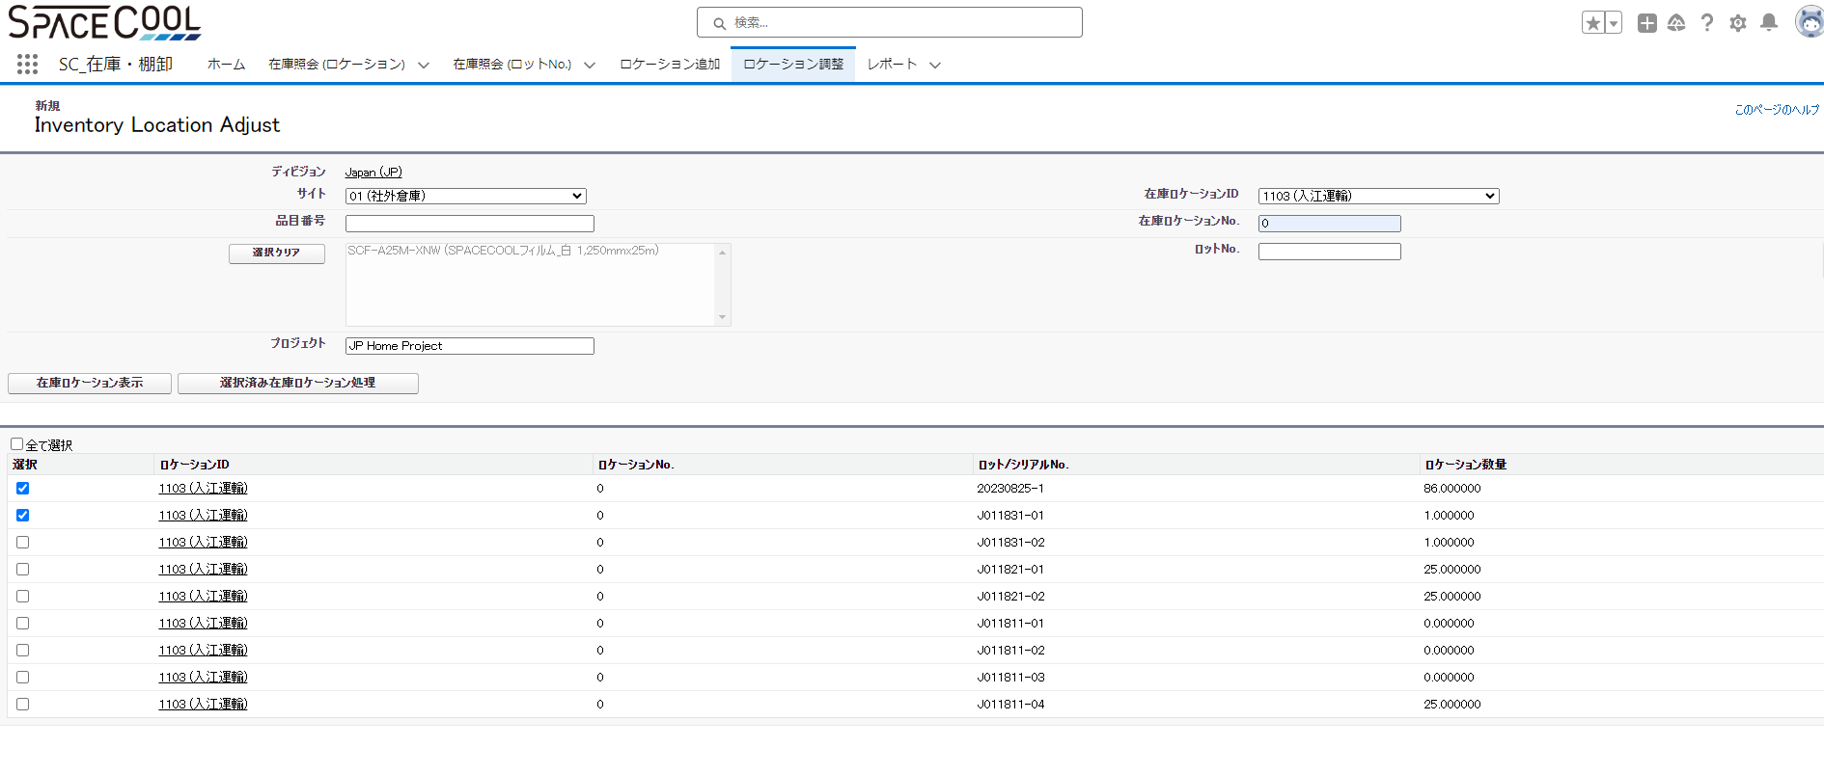

 | 調整したいロットNo.を選択して「選択済み在庫ロケーション処理」ボタンをクリックします
 | 調整オプションを選択します
 |  | 数量を増えるため、Adjust Qty Up を選択
 |  | 数量を減るため、Adjust Qty Down を選択
 | 調整したい数量を入力します
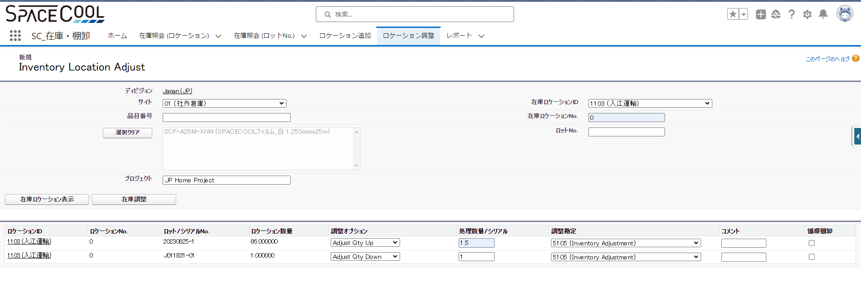

 | 「在庫調整」ボタンをクリックします

ロケーション間移動
アプリ名：SC_在庫・棚卸
画面名：ロケーション間
サイト：サイト番号を入力します
在庫ロケーションIDを入力します
在庫ロケーションNoを「０」で入力します
品番検索：ロケーション移動したい品番を入力してドロップダウンリストに品目を選択します
指定ロットNo.があればロットNo.を入力します
入力した品目番号によってすべて在庫ロケーションがドロップダウンリストで表示されます
在庫ロケーション元を選択します
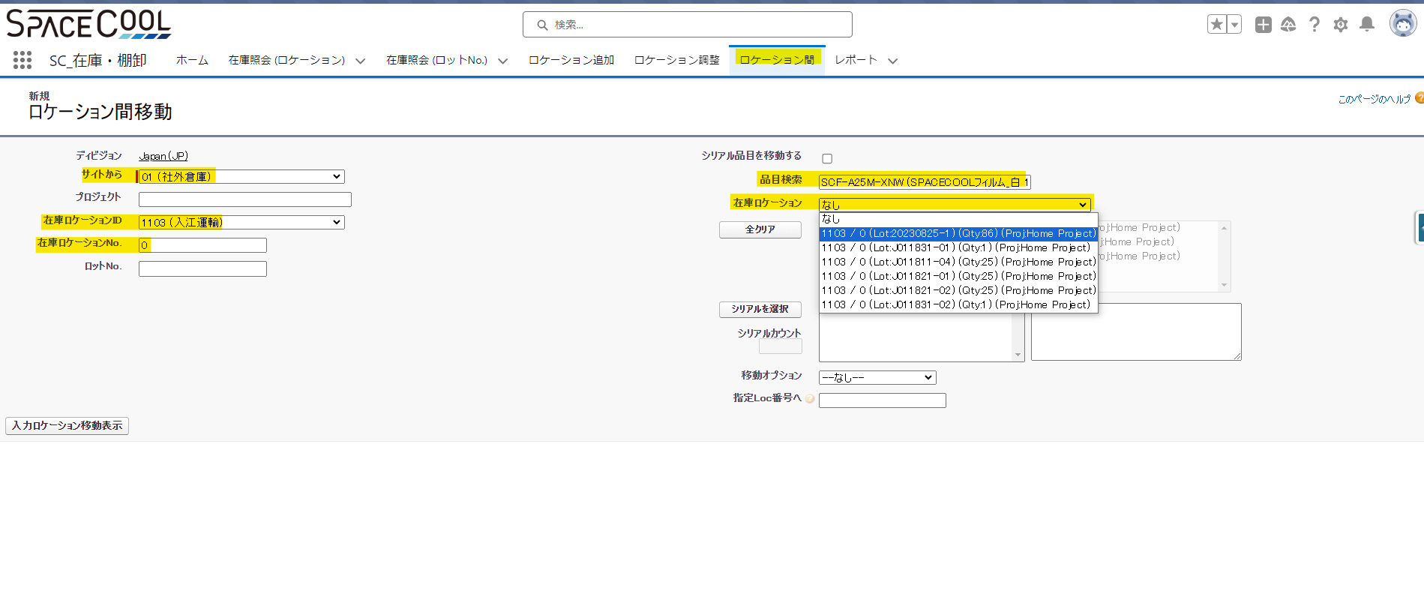

「入力ロケーション移動表示」ボタンを押しと以下の画面が表示されます
 | ロケーション先のIDを入力します
 | 指定Loc番号を「０」で入力します
 | 移動したい数量を入力します
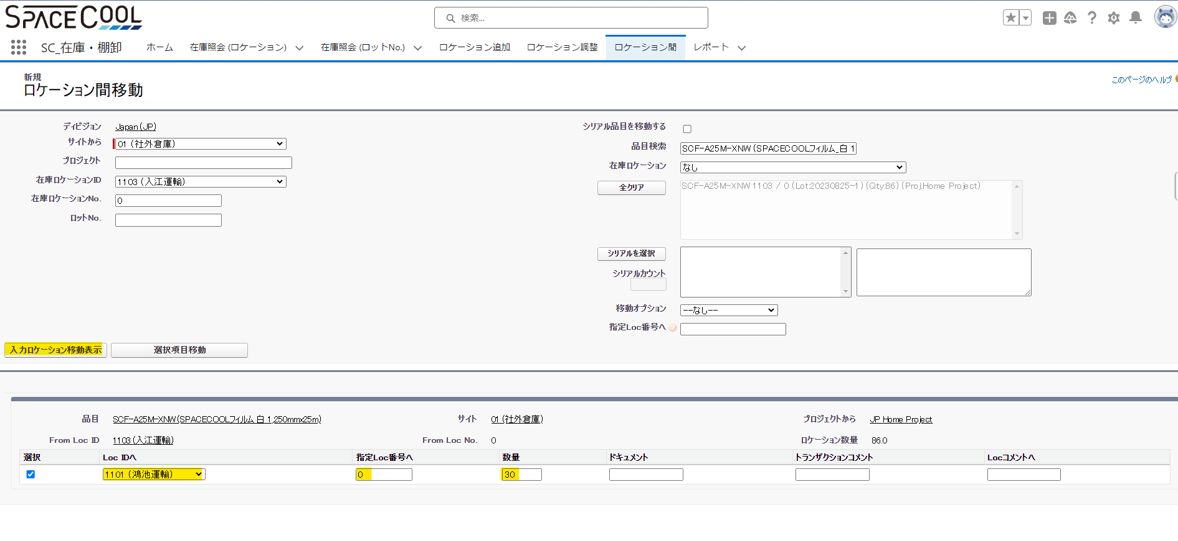

「選択項目移動」ボタンをクリックして実施します

